Sheet1
아라리 코어MR 강화유리(1매)(갤럭시탭S9)
STI : 02 6673 4900 , Fax : 02 6406 6543
배송주소:
제품명 | 아라리 코어MR 강화유리(1매)(갤럭시탭S9)
이미지 | 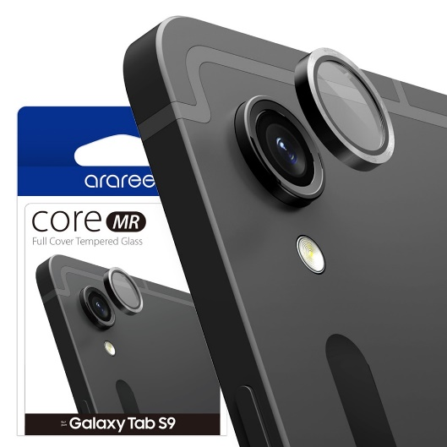
기종/색상 | 그래이
갤럭시탭S9

